UVOD
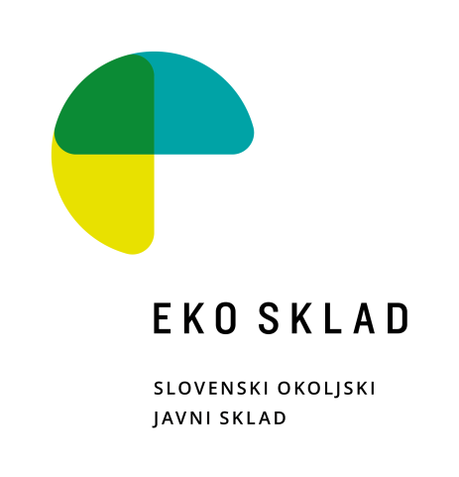

STANOVANJSKE PREZRAČEVALNE NAPRAVE (lokalne in centralne)

Informativni seznam stanovanjskih prezračevalnih naprav, za katere je bila Eko skladu že posredovana podatkovna dokumentacija. Podatki o proizvodih na informativnih seznamih, so informativne narave in omogočajo vlagatelju, da preveri, če Eko sklad že razpolaga z dokumentacijo, ki jo je potrebno priložiti k vlogi na javni poziv (v nadaljnjem besedilu: podatkovna dokumentacija). Če je proizvod na seznamu, podatkovne dokumentacije ni potrebno posebej prilagati, pri čemer se predpostavlja, da seznam ni popoln. Eko sklad ne zagotavlja, da podatkovna dokumentacija izkazuje resnično stanje proizvoda in da posledično vsi proizvodi, ki so uvrščeni na seznam Eko sklada, izpolnjujejo pogoje iz javnega poziva. Izbira proizvajalca in naprave je v izključni odgovornosti vlagatelja, ki bo proizvajalca in proizvod izbral in se prijavil na javni poziv, prav tako je na strani vlagatelja dokazno breme, da izkaže, da proizvod izpolnjuje pogoje javnega poziva. V primeru dvoma o ustreznosti proizvodov s pogoji javnega poziva lahko Eko sklad od vlagatelja zahteva dodatno dokumentacijo, na osnovi katere se izkazuje skladnost proizvoda s predpisi. Če vlagatelj dodatne dokumentacije, tudi dokumentacije iz tehnične mape, na zahtevo Eko sklada ne predloži, se šteje, da proizvod ne izpolnjuje pogojev javnega poziva. Eko sklad pojasnjuje, da je seznam zgolj informativne narave, katerega namen je seznaniti vlagatelje, za katere proizvode je že prejel dokumentacijo, ki jo je sicer potrebno priložiti vlogi. Uvrstitev proizvoda na seznam je izključno stvar odločitve Eko sklada in nihče take uvrstitve na seznam ne more zahtevati, ne glede na to, ali Eko sklad razpolaga s potrebno dokumentacijo, ali ne. Eko sklad lahko po prosti presoji v vsakem trenutku, brez posebnega pojasnila, proizvod s seznama umakne, kar pa pomeni zgolj to, da bo vlagatelj za tak proizvod moral sam zagotoviti vso potrebno dokumentacijo, ki bo izkazovala pogoje javnega poziva.

 | Skrbnik seznama: |  | Luka Petkovšek
 | e-mail: | lpetkovsek@ekosklad.si
 |  |  |  | Verzija z dne: | 2026-08-21

ZAHTEVANA DOKUMENTACIJA ZA UVRSTITEV NAPRAVE:

- | podatkovni list, skladen s prilogo IV Delegirane uredbe Komisije (EU) št. 1254/2014 oziroma dokument z informacijami iz priloge IV Uredbe Komisije (EU) št. 1253 /2014
- | izjava o skladnosti

EPREL – Evropski register izdelkov za označevanje z energijskimi nalepkami

Vsi proizvodi, ki so predmet nepovratne finančne spodbude, in ki nosijo energijsko nalepko (kurilne naprave, toplotne črpalke, prezračevalne naprave), morajo biti registrirani s strani proizvajalca v zbirki podatkov EPREL Evropski register izdelkov za označevanje z energijskimi nalepkami
https://eprel.ec.europa.eu/screen/home
 | Prezračevalna naprava mora biti skladna z zahtevami Uredbe Komisije (EU) št. 1253/2014. Prezračevalna naprava, namenjena centralnemu prezračevanju, mora dosegati toplotni izkoristek rekuperacije toplote (ηt) vsaj 80 % oziroma naprava z entalpijskim prenosnikom toplote vsaj 74 %. Prezračevalna naprava za lokalno prezračevanje mora dosegati toplotni izkoristek rekuperacije toplote (ηt) vsaj 70 %. Nobena prezračevalna naprava ne sme presegati specifične vhodne moči (SPI) 0,45 W/(m3/h). Prezračevalne naprave za lokalno prezračevanje, ki izmenjujoče dovajajo zrak v prostor in odvajajo zrak iz prostora, morajo biti vgrajene v paru in med seboj sinhronizirane.

